dFR 01004
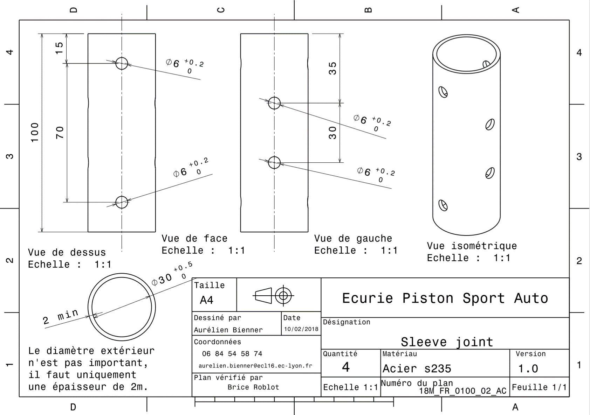
Drawing Part : | FR 01004

